SLAPlet Order
Display №1

Наименование | артикул/штрих-код | кол-во в дисплее | Отпускная цена для оптовиков | Рекомендованная цена для потребителя руб (РРЦ) | Example

Браслет черный SLAPlet в комплекте с 3 бонусными иконками SLAPlinx | SL-001A-06803-7 | 8 | 175р. | 345руб. | 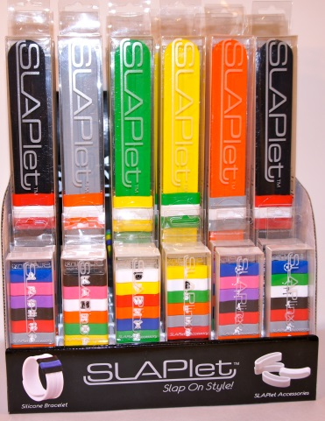
Браслет серый SLAPlet в комплекте с 3 бонусными иконками SLAPlinx | SL-001J-06964-5 | 4 | 175р. | 345руб.
Браслет зеленый SLAPlet в комплекте с 3 бонусными иконками SLAPlinx | SL-001G-06961-4 | 4 | 175р. | 345руб.
Браслет оранжевый SLAPlet в комплекте с 3 бонусными иконками SLAPlinx | SL-001H-06962-1 | 4 | 175р. | 345руб.
Браслет желтый SLAPlet в комплекте с 3 бонусными иконками SLAPlinx | SL-001I-06963-8 | 4 | 175р. | 345руб.
Комплект спортивных иконок Спорт SLAPlinx 10 шт. | SL-002D-06965-2 | 2 | 175р. | 345руб.
Комплект спортивных иконок Спорт SLAPlinx 10 шт. | SL-002E-06966-9 | 2 | 175р. | 345руб.
Комплект иконок Алфавит 1 SLAPlinx 11 шт. | SL-002F-06967-6 | 2 | 175р. | 345руб.
Комплект иконок Алфавит 2 SLAPlinx 11 шт. | SL-002G-06968-3 | 2 | 175р. | 345руб.
Комплект иконок Алфавит 3 SLAPlinx 11 шт. | SL-002H-06969-0 | 2 | 175р. | 345руб.
Комплект номерных иконок Number SLAPlinx 10 шт. | SL-002I-06970-6 | 2 | 175р. | 345руб.

Total |  | 36

Display №4

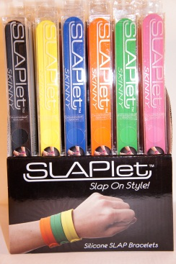
Наименование | артикул/штрих-код | кол-во в дисплее | Отпускная цена для оптовиков | Рекомендованная цена для потребителя руб (РРЦ) | Example

Браслет черный SLAPlet SKINNY | SL-001M-07404-5 | 4 | 95р. | 250руб.
Браслет желтый SLAPlet SKINNY | SL-001N-07405-2 | 4 | 95р. | 250руб.
Браслет синий SLAPlet SKINNY | SL-001O-07406-9 | 5 | 95р. | 250руб.
Браслет оранжевый SLAPlet SKINNY | SL-001P-07407-6 | 4 | 95р. | 250руб.
Браслет зеленый SLAPlet SKINNY | SL-001Q-07408-3 | 4 | 95р. | 250руб.
Браслет фиолетовый SLAPlet SKINNY | SL-001R-07409-0 | 9 | 95р. | 250руб.

Total |  | 30

Display №5

Наименование | артикул /штрих-код | кол-во в дисплее | Отпускная цена для оптовиков | Рекомендованная цена для потребителя руб (РРЦ) | Example
 |  |  |  |  | 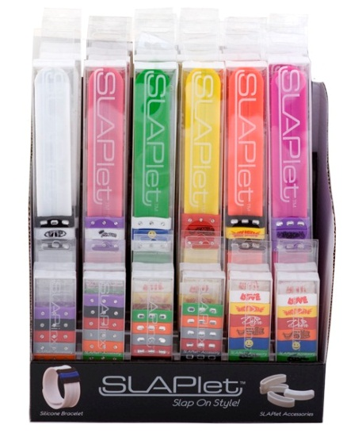
Браслет белый SLAPlet в комплекте с 3 бонусными иконками SLAPlinx (с 2 стразами и надписью) | SL-001С-09467-8 | 4 | 175р. | 345руб.
Браслет розовый SLAPlet в комплекте с 3 бонусными иконками SLAPlinx (с 2 стразами и надписью) | SL-001B-09468-5 | 4 | 175р. | 345руб.
Браслет желтый SLAPlet в комплекте с 3 бонусными иконками SLAPlinx (с 2 стразами и надписью) | SL-001H-07830-2 | 4 | 175р. | 345руб.
Браслет зеленый SLAPletв комплекте с 3 бонусными иконками SLAPlinx (с 2 стразами и надписью) | SL-001G-07831-9 | 4 | 175р. | 345руб.
Браслет коралловый SLAPlet в комплекте с 3 бонусными иконками SLAPlinx (с 2 стразами и надписью) | SL-001J-07832-6 | 4 | 175р. | 345руб.
Браслет пурпурный SLAPlet в комплекте с 3 бонусными иконками SLAPlinx (с 2 стразами и надписью) | SL-001L-07833-3 | 4 | 175р. | 345руб.
Комплект иконок с круглыми стразами SLAPlinx 8 шт. | SL-002K-07834-0 | 3 | 175р. | 345руб.
Комплект иконок с прямоугольными стразами SLAPlinx 8 шт. | SL-002L-07835-7 | 3 | 175р. | 345руб.
Комплект иконок с ультрамодными надписями SLAPlinx 10 шт. | SL-002Q-09469-2 | 6 | 175р. | 345руб.

Total |  | 36

